Formulas
FORMULAS

REFERENCIAS RELATIVAS

Ejercicio 1

Nombre | Días | Pago | Sueldo | =C9*D9
Natalia | 30 | 20,000 | 600,000
Jorge | 30 | 15,000 | 450,000
Catalina | 28 | 30,000 | 840,000
Constanza | 15 | 20,000 | 300,000
Álvaro | 30 | 50,000 | 1,500,000
 |  | Total Sueldos | 3,690,000

REFERENCIAS ABSOLUTAS - REFERENCIAS EXTERNAS

Ejercicio 2

Producto | Valor en $ | Valor en US$ | Valor en UF
Producto1 | 1,000 | 1.26 | 0.03
Producto2 | 1,250 | 1.58 | 0.04
Producto3 | 350 | 0.44 | 0.01
Producto4 | 4,500 | 5.67 | 0.16
Producto5 | 5,000 | 6.30 | 0.17
Producto6 | 7,800 | 9.83 | 0.27

Valor Dólar | $793.50
Valor UF | $28,766.38

REFERENCIAS CON NOMBRE

Ejercicio 3

Nombre | Días | Pago | Sueldo | Sueldo US$ |  | Formulas- crear desde la selección- utilizar en la formula
Álvaro | 30 | 50,000 | 1,500,000 | 1,890.36 |  | F3 | muestra listado campos
Catalina | 28 | 30,000 | 840,000 | 1,058.60
Constanza | 15 | 20,000 | 300,000 | 378.07
Loreto | 30 | 100,000 | 3,000,000 | 3,780.72
Natalia | 30 | 20,000 | 600,000 | 756.14
Pepito | 20 | 300,000 | 6,000,000 | 7,561.44
Sebastián | 30 | 15,000 | 450,000 | 567.11
 | 183
 |  | Referencias con nombre

REFERENCIAS MIXTAS |  |  | Enter |  | Ingreso de datos en una celda
 |  |  | Control + Enter |  | Ingreso de datos en una matriz
Ejercicio 4

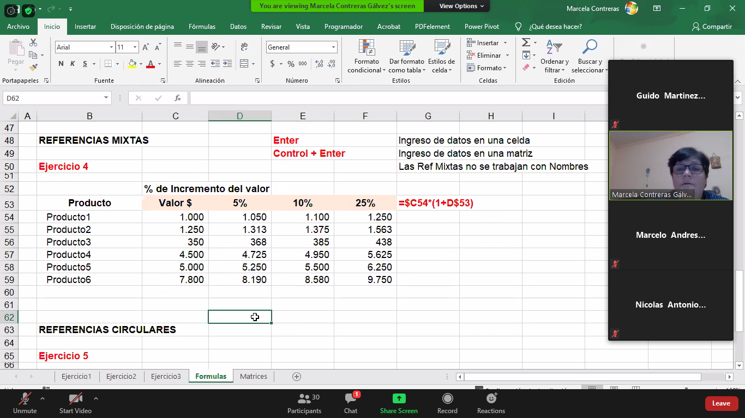
 | % de Incremento del valor
Producto | Valor $ | 5% | 10% | 25%
Producto1 | 1,000 | 1,050 | 1,155 | 1,444
Producto2 | 1,250 | 1,050 | 1,155 | 1,444
Producto3 | 350 | 1,050 | 1,155 | 1,444
Producto4 | 4,500 | 1,050 | 1,155 | 1,444
Producto5 | 5,000 | 1,050 | 1,155 | 1,444
Producto6 | 7,800 | 1,050 | 1,155 | 1,444

 | mixtas | no se trabajan con nombres

REFERENCIAS CIRCULARES

Ejercicio 5

Análisis Resultado
Ingresos | 10,000
Costos fijos | 1,200
Costos variables | 2,000
Margen del beneficio | 1,200 | 15% | formulas
Beneficio | 8,000 |  | quitar flechas
 |  |  | Activar calculo iterativo en cinta de opciones- formulas

